Feuil1
1996
1995
2006
2007
1999
1971
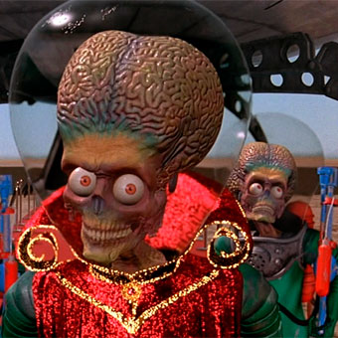 | 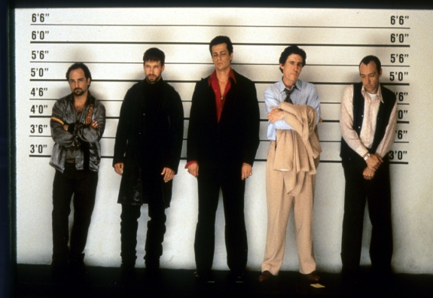 | 
Mars attaque ! | Usual Suspects | V pour Vendetta
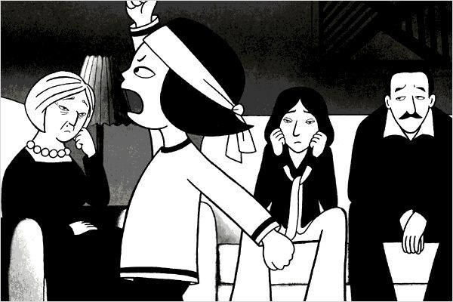 | 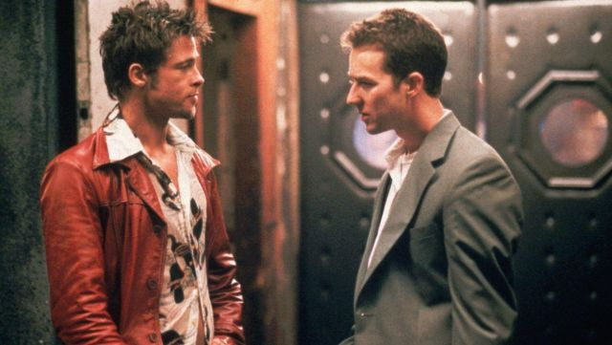 | 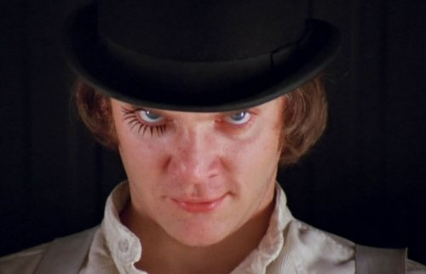
Persepolis | Fight Club | Orange mécanique
1975
1991
1942
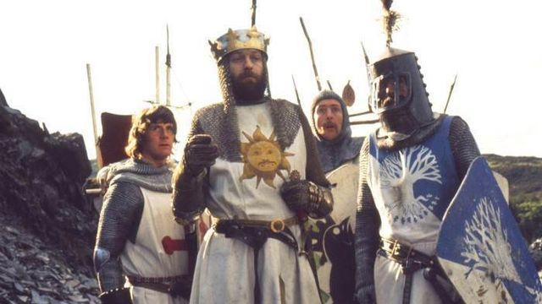 | 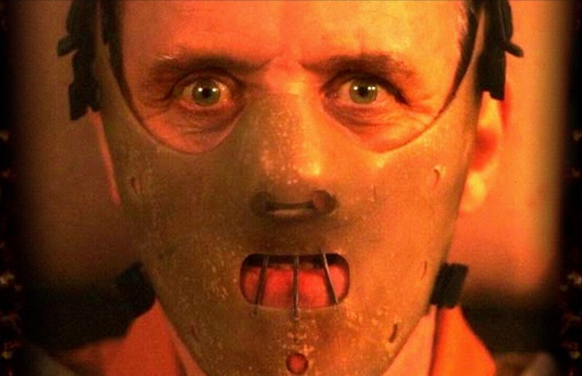 | 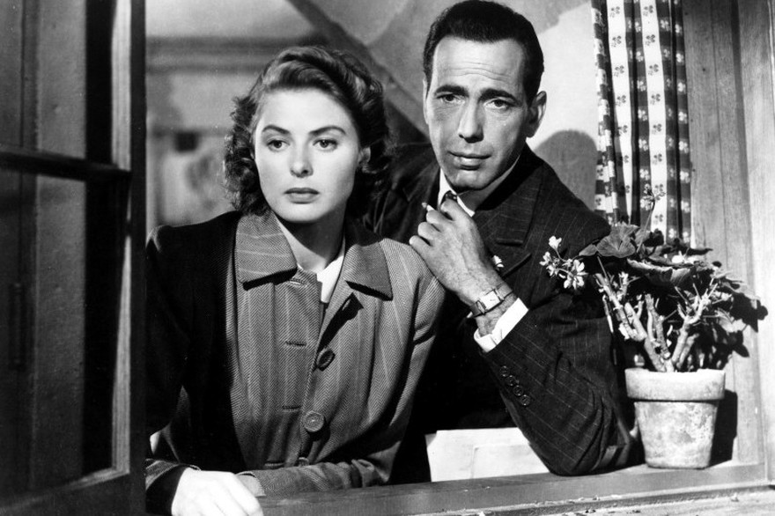
Monty Python : Sacré Graal ! | Le Silence des agneaux | Casablanca
1967
2009
1953
 | 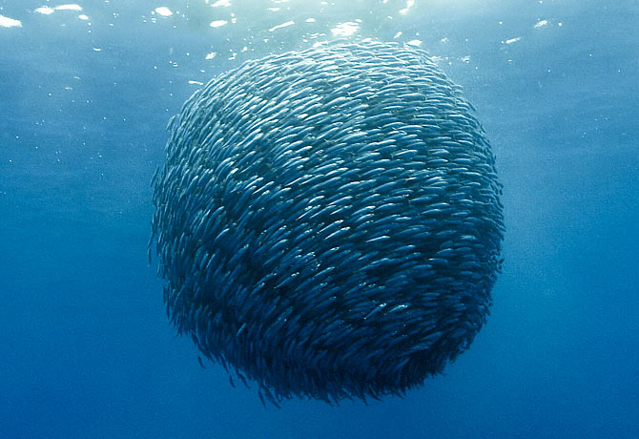 | 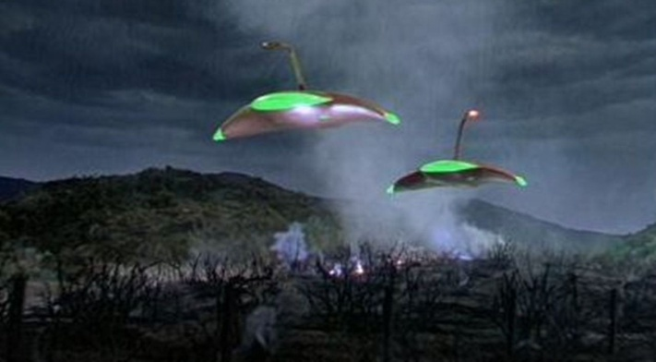
Les Demoiselles de Rochefort | Océans | La Guerre des mondes
2005
2005
2016
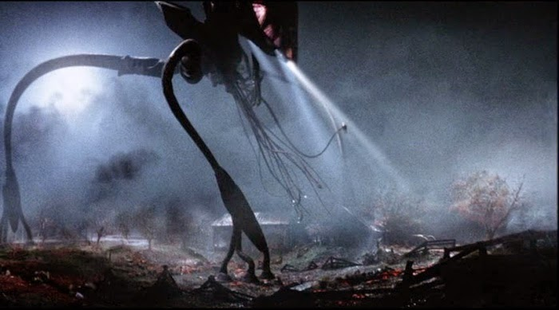 | 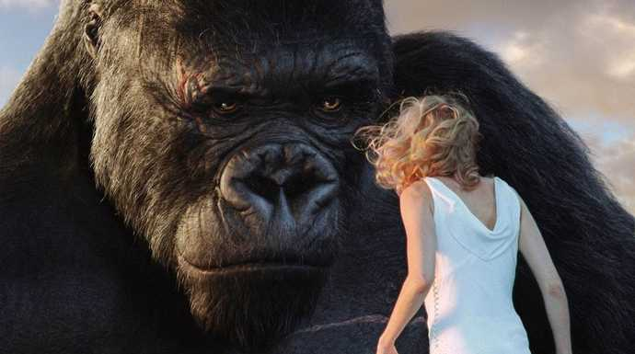 | 
La Guerre des mondes | King Kong | La La Land

